คำอธิบาย
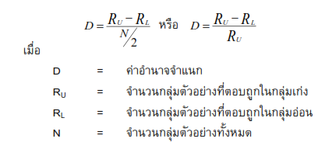
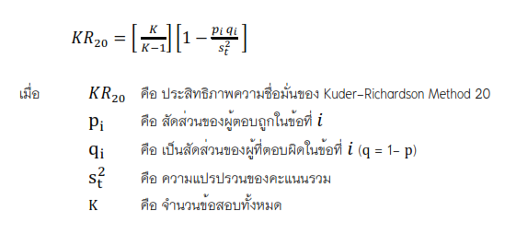
 |  |  | สูตรคำนวนหาความเชื่อมั่น KR 20
 | การหาประสิทธิภาพของแบบทดสอบประเภทต่างๆ

 |  | โปรแกรมนี้ออกแบบเพื่อใช้การหาประสิทธิภาพของแบบทดสอบ แบบวัดความรู้ ความสามารถ ประเภทต่างๆ
 | เหมาะสำหรับนักศึกษา ครู อาจารย์ หรือบุคคลทั่วไป ที่ไม่มีความเชี่ยวชาญด้านการคำนวนหาค่าทางสถิติต่าง ๆ ด้วยตนเอง

 | คำอธิบายการใช้งาน
 |  | 1. เครื่องที่ใช้ในการหาประสิทธิภาพ ต้องเป็นเครื่องชนิดที่เป็นแบบทดสอบวัดความรู้ความสามารถแบบปรนัยหรืออัตนัย
 | ชนิดแบบทำถูกได้ 1 คะแนน และทำผิดได้ 0
 |  | 2. ข้อมูลที่แสดงในสูตรนี้ ได้แก่ | สูตรคำนวนหาความเชื่อมั่น KR 21
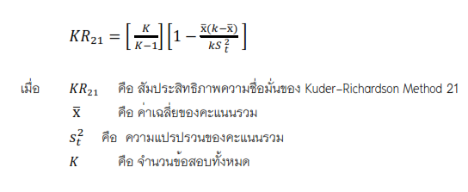
 |  | 2.1 ค่าสัมประสิทธิ์แอลฟา (Cronbach's alpha coefficient) ทั้งแบบ KR 20 และKR 21
 |  | 2.2 ค่าคะแนนสูงต่ำ
 |  | 2.3 ค่าความยากง่าย และ ค่าอำนาจจำแนก
 |  | 3. โปรแกรมนี้ออกแบบมาสำหรับแบบทดสอบสอบไม่เกิน 30 ข้อ และจำนวนผู้ทำแบบทดสอบไม่เกิน 50 คน
 |  | 4. กรอกข้อมูลลงใน "Scores" เท่านั้น เมื่อกรอกข้อมูลแล้วให้คัดล๊อก (Coppy) Cell ไปจัดเรียงผลคะแนน จากมาก-น้อย หรือ
 |  | น้อย-มาก แล้วนำมาวางแทนที่ข้อมูลเดิมทั้งหมด โปรแกรมจึงจะคำนวนผลได้อย่างถูกต้อง
 |  | 6. ใช้สำหรับการหาประสิทธิภาพของแบบทดสอบกับกลุ่มที่ใกล้เคียงกับกลุ่มตัวอย่าง (Try-out) ควรใช้อย่างน้อย 30-35 คน
 | เพื่อนำมาไปใช้กับกลุ่มตัวอย่างต่อไป
 |  |  | สูตรคำนวนหาค่าความยากง่าย
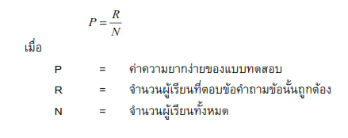
 | ออกแบบโดย ผู้ช่วยศาสตราจารย์ ดร. ถิรวิท ไพรมหานิยม
 | โปรแกรมวิชาภาษาอังกฤษ คณะครุศาสตร์ มหาวิทยาลัยราชภัฏกำแพงเพชร
 | ปรับปรุงล่าสุดเมื่อ 1 ตุลาคม 2566

การอ้างอิง
 | ถิรวิท ไพรมหานิยม. (2566). การหาค่าสัมประสิทธิ์แอลฟา (Cronbach's alpha coefficient) หรือหาค่าความเชื่อมั่นของแบบสอบถาม
 |  | ด้วยโปรแกรมสำเร็จรูป (Microsolf Exell). สาขาวิชาภาษาอังกฤษ คณะครุศาสตร์ มหาวิทยาลัยราชภัฏกำแพงเพชร | สูตรคำนวนหาค่าอำนาจจำแนก

